製品マスタ
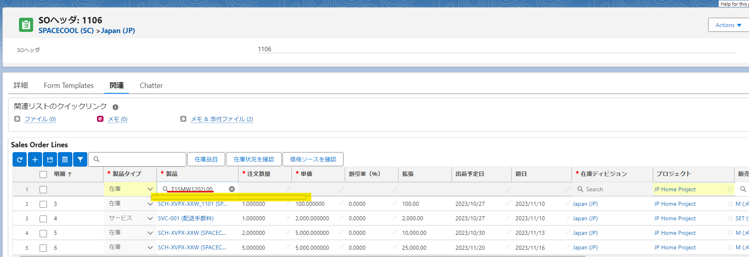
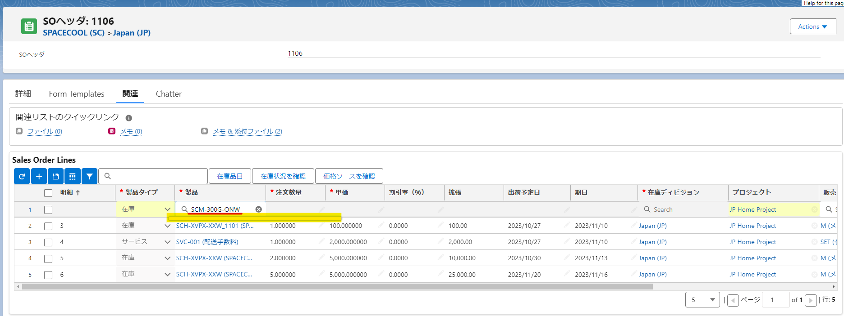
製品名 | 製品コード | ステータス | SO明細に選択できる Classcic | SO明細に選択できる Lightning
T1SMW1202L00 (Dummy) | T1SMW1202L00 | 無効 | できない | できない
SCF-A25M-ONW-P (SPACECOOLフィルム_白 1,250mmx25m) | SCF-A25M-ONW-P | 無効 | できない | できない
SCF-A25M-ONW-M (SPACECOOLフィルム_白 カットサンプル) | SCF-A25M-ONW-M | 無効 | できない | できない
SCF-A25M-ONS-M (SPACECOOLフィルム_銀 カットサンプル) | SCF-A25M-ONS-M | 無効 | できない | できない
SCF-A25M-ONW (SPACECOOLフィルム_白 1,250mmx25m) | SCF-A25M-ONW | 無効 | できない | できない
SCM-300G-ONW (SPACECOOL膜材料-300G(不燃・B種)_白 103cmx50m) | SCM-300G-ONW | 無効 | できない | できない

購買品目
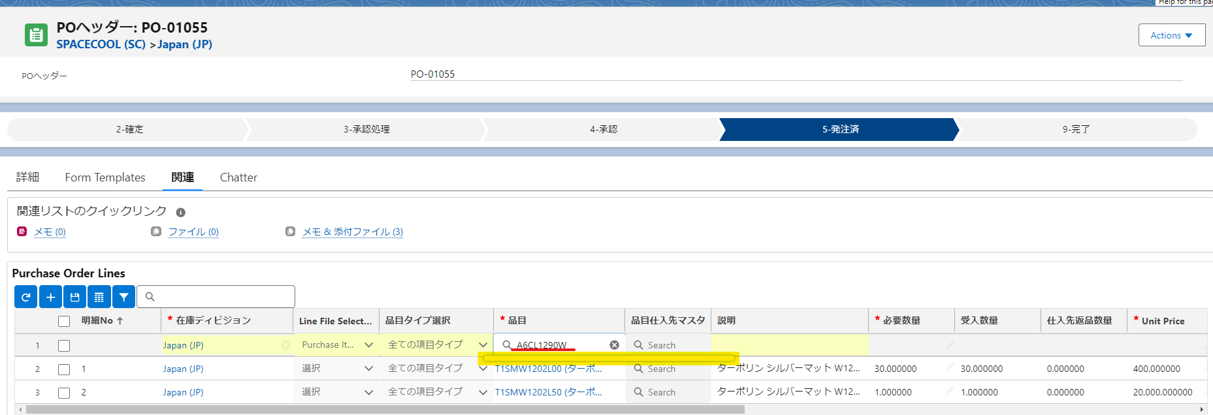
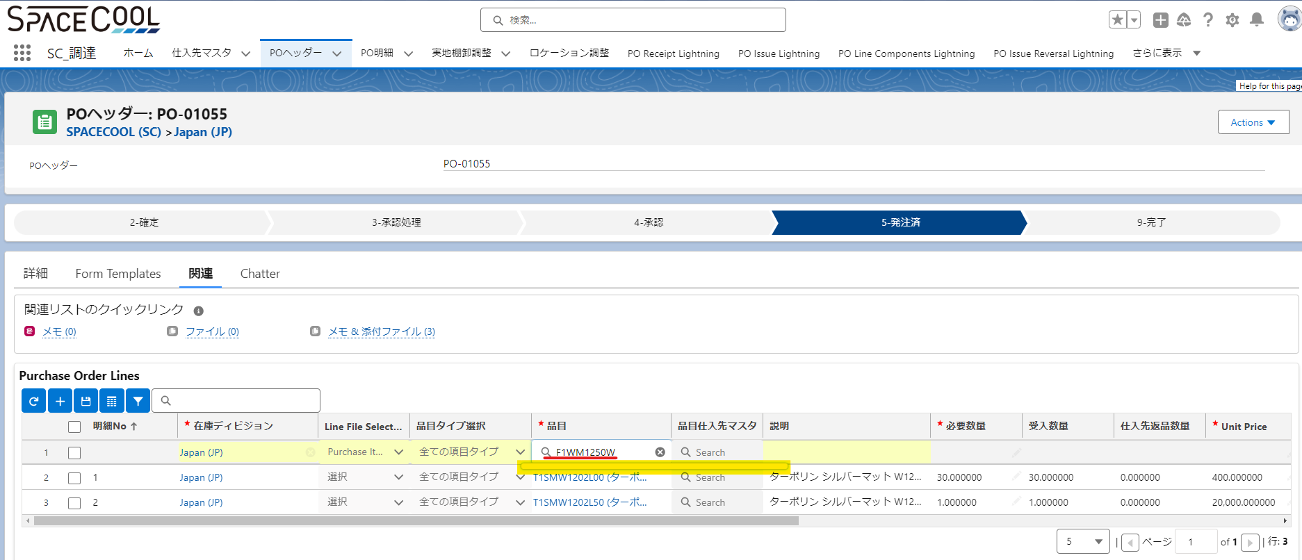
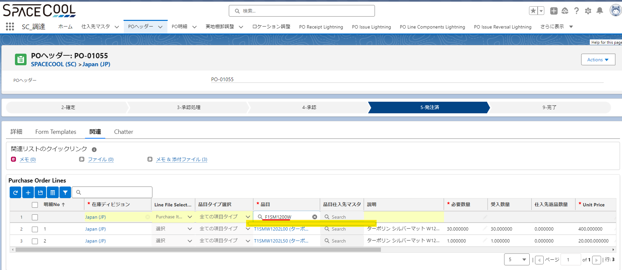
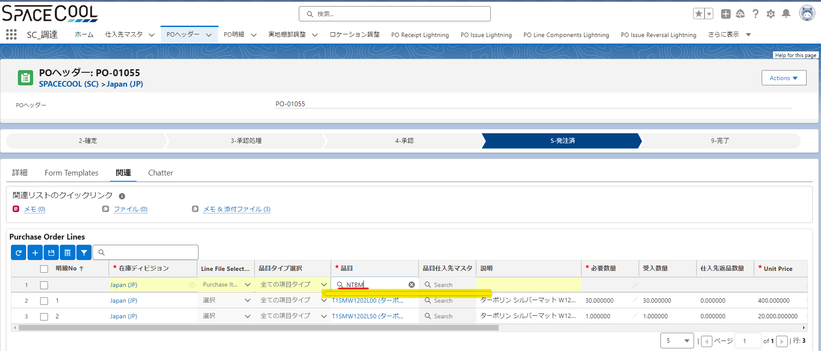
購買品目名 | 購買品目コード | ステータス | PO明細に選択できる Classic | PO明細に選択できる Lightning
A6CL1290W (塩ビ-透明-1.29) | A6CL1290W | 無効 | できない | できない
F1WM1250W (SPACECOOLフィルム-ホワイトマット-1.25) | F1WM1250W | 無効 | できない | できない
F1SM1200W (SPACECOOLフィルム-シルバーマット-1.2) | F1SM1200W | 無効 | できない | できない
F2SM1250W (SPACECOOLフィルム強粘着-シルバーマット-1.25) | F2SM1250W | 無効 | できない | できない
TP50B (ターポリン材料 メートル) | TP50B | 有効 | できる | できる | ※トランザクションがありますので無効に設定できません
T1SMW1202L00 (ターポリン シルバーマット W1202 メートル) | T1SMW1202L00 | 有効 | できる | できる | ※トランザクションがありますので無効に設定できません
T1SMW1202L50 (ターポリン シルバーマット W1202 ロール) | T1SMW1202L50 | 無効 | できない | できない
SCF-A25M-ONW-P (SPACECOOLフィルム_白 1,250mmx25m) | SCF-A25M-ONW-P | 有効 | できる | できる | ※トランザクションがありますので無効に設定できません
SCF-A25M-ONS-P (SPACECOOLフィルム_銀 1,250mmx25m) | SCF-A25M-ONS-P | 無効 | できない | できない
SCF-A25M-ONW-M (SPACECOOLフィルム_白 カットサンプル) | SCF-A25M-ONW-M | 有効 | できる | できる | ※トランザクションがありますので無効に設定できません
SCF-A25M-ONS-M (SPACECOOLフィルム_銀 カットサンプル) | SCF-A25M-ONS-M | 無効 | できない | できない
TP50M (ターポリン材料 メートル) | TP50M | 有効 | できる | できる | ※トランザクションがありますので無効に設定できません
WHMT (ホワイトマット：ラミ加工品) | WHMT | 無効 | できない | できない
SHMT (シルバーマット：ラミ加工品) | SHMT | 無効 | できない | できない
PVCM (※使わない※塩ビ白) | PVCM | 無効 | できない | できない
NTBM (接着剤) | NTBM | 無効 | できない | できない
PVCS (塩ビ透明) | PVCS | 無効 | できない | できない
SM-X1X-N (ラミフィルム(銀)中井) | SM-X1X-N | 無効 | できない | できない
WM-X1X-N (ラミフィルム(白)中井) | WM-X1X-N | 無効 | できない | できない
PVCW (塩ビ白) | PVCW | 無効 | できない | できない
SCM-300G-ONW (SPACECOOL膜材料-300G(不燃・B種)_白 103cmx50m) | SCM-300G-ONW | 無効 | できない | できない
SCF-A25M-ONW (SPACECOOLフィルム_白 1,250mmx25m) | SCF-A25M-ONW | 無効 | できない | できない
SCH-XPNX-XXW (SPACECOOLシートN_白) | SCH-XPNX-XXW | 有効 | できる | できる | ※トランザクションがありますので無効に設定できません

